상품제안서
파카 조터오리지널 볼펜샤프세트 | 상품코드: S37855

 |  |  |  |  |  |  | 02-713-8555 | www.synergygift.co.kr
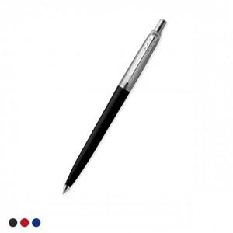 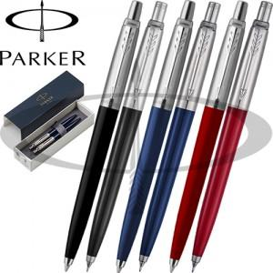

【상세/제작정보】

【인쇄/포장옵션】 | 레이저 / 정품케이스

【공급단가】 | 수량 | 30~ | 100~ | 300~ | 500~ | 1,000~
*VAT별도 | 단가 | 27,820원 | 27,390원 | 26,750원 | 25,680원 | 24,610원

【상품 URL】 | https://www.synergygift.co.kr:443/src/goods_detail.php?gdno=37855

